Ficha Técnica
FICHA TÉCNICA PLANIFICACION SISTEMA DISTRIBUCIÓN

PROYECTO: |  |  | CONSECUTIVO:
COD ESTUDIO/TAREA: |  |  | ÁMBITO

EMPLAZAMIENTO FÍSICO DEL PROYECTO

ZONA |  |  | SUBESTACIÓN
MUNICIPIO

ALCANCE

BENEFICIOS

PRESUPUESTO

Unidades Constructivas: |  |  |  |  |  |  |  | Unidades MCOL $

INVERSIÓN:

Subestación, Línea o Circuito | UCC | Descripción | Valor CREG Unitario | Cantidad | Valor CREG Total | Valor Real Total | Sistema

 |  | TOTAL DEL PROYECTO

HISTÓRICO DE REVISIONES

Fecha | Versión | Motivo del Cambio

PERÍODO DE EJECUCIÓN
Fecha de Entrega
21/04/2026
Año de entrada
2027

Elaboración
Nombre:
Ocupación: Profesional Transformadores de Potencia
Firma:
Fecha:
Revisión
Nombre:
Ocupación: Lider Planificacion y Aseguramiento Mantenimiento AT
Firma:
Fecha:
Aprobación
Nombre:
Ocupación: Subgerente Mantenimiento AT
Firma:
Fecha:
Recibe
Nombre:
Ocupación:
Firma:
Fecha:

Nombre:
Ocupación: Subgerente Mantenimiento AT
Firma:
Fecha:

Pág 1 de 5 |  |  |  |  | PE.02081.PE-FO.03 Ed.01

Beneficios
BENEFICIOS
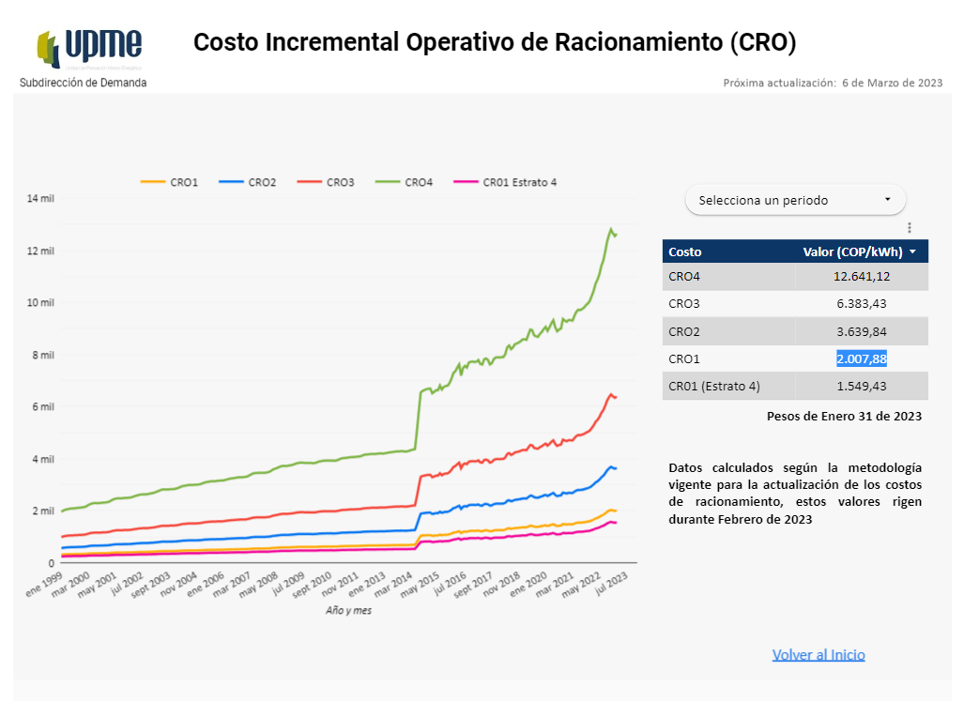

BENEFICIOS PROYECTO:

Parámetros |  |  | Referencia | Valor | Unidad |  |  |  | VPN |  |  |  |  | SAIDI Actual | SAIDI Futuro
Costo ENS [CRO] |  |  | Jan-23 | $1,549 | $/kWh |  | Costos [MCOL] |  |  |  |  | TRAFO / LN / CTO
Costo Pérdidas Técnicas [G+T] |  |  | MM/AA |  | $/kWh |  | Beneficios [MCOL] |  |  |  |  | TRAFO / LN / CTO
Costo Nueva Demanda [Dpromedio] |  |  | MM/AA |  | $/kWh |  |  |  |  |  |  | TRAFO / LN / CTO
Costo Racionamiento/Agotamiento [CRO] |  |  | MM/AA |  | $/kWh |  | Relación B/C |  |  | MAYOR A 1 |  | TRAFO / LN / CTO
Otros Costos |  |  | MM/AA |  | $/kWh

Año | ENS Confiabilidad |  |  |  | Pérdidas Técnicas |  |  | Nueva Demanda |  |  | Racionamiento (Agotamiento) |  |  |  | Otros
 | MW | Indisponibilidad (h) | GWh | MCOL $ | MW | GWh | MCOL $ | MW | GWh | MCOL $ | MW | GWh | No Horas | MCOL $ | MW | GWh | MCOL $

Pág 2 de 5 |  |  |  |  |  |  |  |  |  |  |  |  |  | PE.02081.PE-FO.03 Ed.01 - Ficha Técnica Planificación Red

Diagrama Actual
DIAGRAMA ACTUAL



Notas:

Pág. 3 de 5 | PE.02081.PE-FO.03 Ed.01 - Ficha Técnica Planificación Red

Diagrama Futuro
DIAGRAMA FUTURO



Notas:

Pág. 4 de 5 | PE.02081.PE-FO.03 Ed.01 - Ficha Técnica Planificación Red

